Урок 3
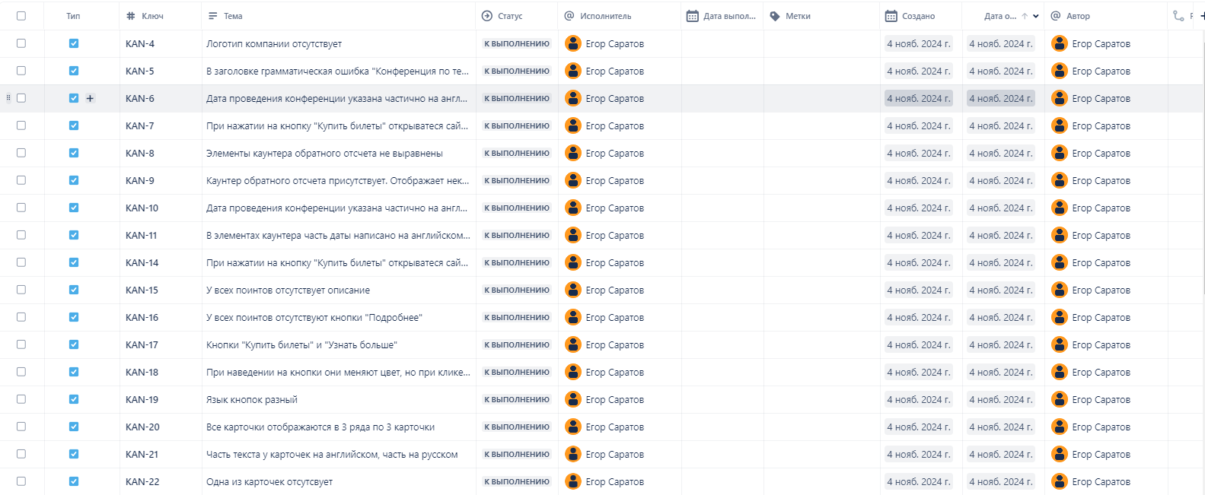
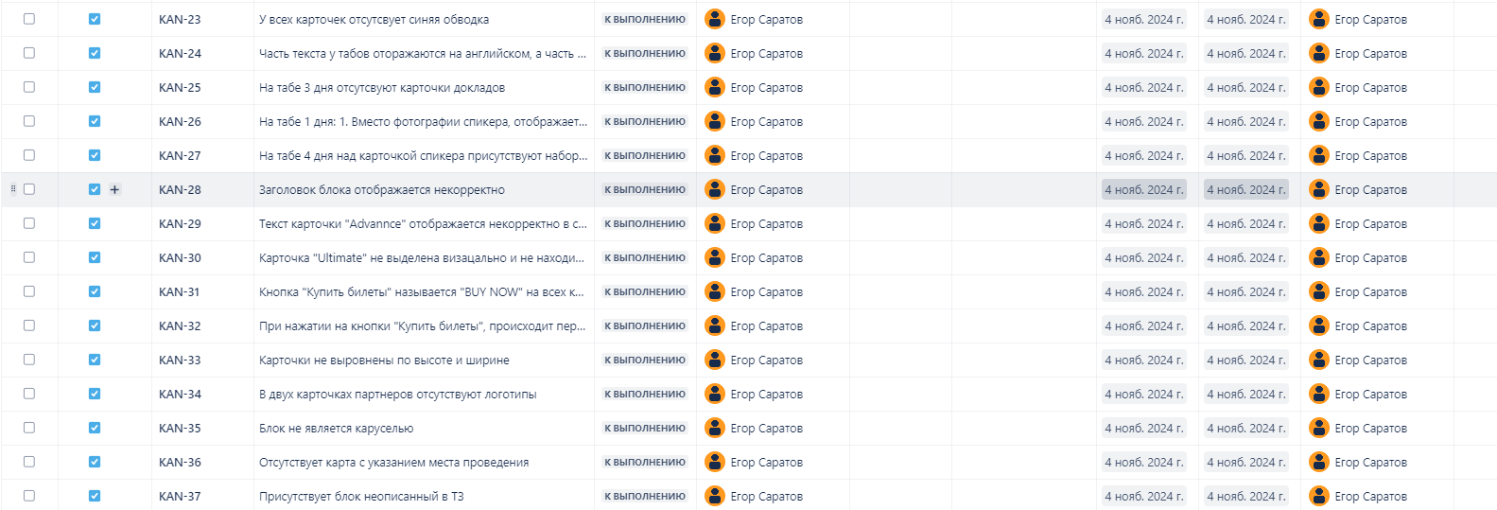
Задание 1. Необходимо провести тестирование по тест-кейсам (на проект: лендинг конференции https://test-stand.gb.ru/seminar_stands/umeet/index.html ), составленным в задании 2, и завести баг-репорты в таблицу.

№ | Название | Предусловие | Шаги воспроизведения | Ожидаемый результат | Фактический результат | Вложение
1 | Проверка наличия и корректности отображения элементов в хедере | Перейти на сайт https://test-stand.gb.ru/seminar_stands/umeet/index.html | 1. Проверить наличие и корректность отображения логотипа компании. | Логотип компании отображается корректно, без искажений | Логотип компании отсутствует | 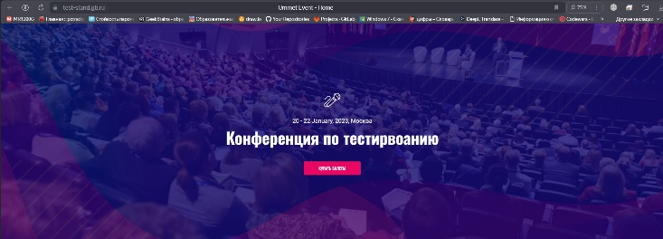

 | Критичность
 | Minor
 | Приоритет | Окружение
 | Low | ОС: Windows 10 Pro БР: Yandex Версия 24.6.2.786 (64-bit)

№ | Название | Предусловие | Шаги воспроизведения | Ожидаемый результат | Фактический результат | Вложение
2 | Проверка наличия и корректности отображения элементов в хедере | Перейти на сайт https://test-stand.gb.ru/seminar_stands/umeet/index.html | 1. Проверить наличие и корректность отображения заголовка конференции. | Заголовок конференции отображается корректно, шрифт и размер соответствуют дизайну | В заголовке грамматическая ошибка "Конференция по тестирвоанию" | 

 | Критичность
 | Minor
 | Приоритет | Окружение
 | Medium | ОС: Windows 10 Pro БР: Yandex Версия 24.6.2.786 (64-bit)

№ | Название | Предусловие | Шаги воспроизведения | Ожидаемый результат | Фактический результат | Вложение
3 | Проверка наличия и корректности отображения элементов в хедере | Перейти на сайт https://test-stand.gb.ru/seminar_stands/umeet/index.html | 1. Проверить наличие и корректность отображения дат проведения конференции. | Дата проведения конференции указана на русском языке | Дата проведения конференции указана частично на английском-January | 

 | Критичность
 | Minor
 | Приоритет | Окружение
 | Low | ОС: Windows 10 Pro БР: Yandex Версия 24.6.2.786 (64-bit)

№ | Название | Предусловие | Шаги воспроизведения | Ожидаемый результат | Фактический результат | Вложение
4 | Проверка работоспособности кнопки "Купить билеты" в хедере | Перейти на сайт https://test-stand.gb.ru/seminar_stands/umeet/index.html | 1. Нажать на кнопку "Купить билеты" в хедере. | Происходит переход на отдельную страницу покупки билетов; страница загружается без ошибок | При нажатии на кнопку "Купить билеты" открыватеся сайт https://dzen.ru/?yredirect=true | 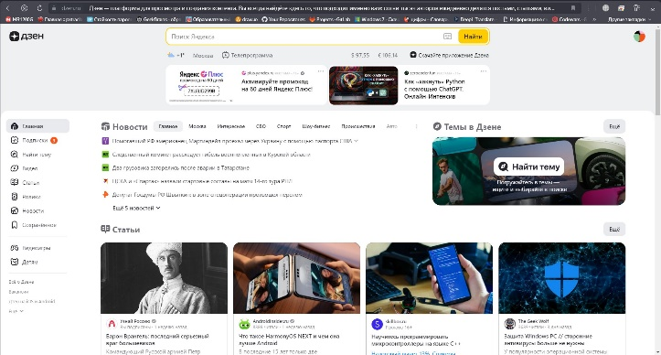

 | Критичность
 | Critical
 | Приоритет | Окружение
 | High | ОС: Windows 10 Pro БР: Yandex Версия 24.6.2.786 (64-bit)

№ | Название | Предусловие | Шаги воспроизведения | Ожидаемый результат | Фактический результат | Вложение
5 | Проверка наличия и корректности блока с описанием конференции и каунтера | Перейти на сайт https://test-stand.gb.ru/seminar_stands/umeet/index.html | 1. Прокрутить до блока с описанием конференции | Каунтер обратного отсчета присутствует и отображает корректное время до начала конференции | Элементы каунтера обратного отсчета не выравнены
 |  |  | 2. Проверить наличие и корректность отображения каунтера обратного отсчета.

 | Критичность
 | Minor
 | Приоритет | Окружение
 | Low | ОС: Windows 10 Pro БР: Yandex Версия 24.6.2.786 (64-bit)

№ | Название | Предусловие | Шаги воспроизведения | Ожидаемый результат | Фактический результат | Вложение
6 | Проверка наличия и корректности блока с описанием конференции и каунтера | Перейти на сайт https://test-stand.gb.ru/seminar_stands/umeet/index.html | 1. Прокрутить до блока с описанием конференции | Каунтер обратного отсчета присутствует и отображает корректное время до начала конференции | Каунтер обратного отсчета присутствует. Отображает некорректное время до начала конференции, т.к. сегодня 02.11.2024, а отображает до начала конференции 319 дней 23 часа 51 минута. Хотя она уже прошла
 |  |  | 2. Проверить наличие и корректность отображения каунтера обратного отсчета.

 | Критичность
 | Minor
 | Приоритет | Окружение
 | Low | ОС: Windows 10 Pro БР: Yandex Версия 24.6.2.786 (64-bit)

№ | Название | Предусловие | Шаги воспроизведения | Ожидаемый результат | Фактический результат | Вложение
7 | Проверка наличия и корректности блока с описанием конференции и каунтера | Перейти на сайт https://test-stand.gb.ru/seminar_stands/umeet/index.html | 1. Прокрутить до блока с описанием конференции | Каунтер обратного отсчета присутствует и отображает корректное время до начала конференции | Дата проведения конференции указана частично на английском-January
 |  |  | 2. Проверить наличие и корректность отображения каунтера обратного отсчета.

 | Критичность
 | Minor
 | Приоритет | Окружение
 | Low | ОС: Windows 10 Pro БР: Yandex Версия 24.6.2.786 (64-bit)

№ | Название | Предусловие | Шаги воспроизведения | Ожидаемый результат | Фактический результат | Вложение
7 | Проверка наличия и корректности блока с описанием конференции и каунтера | Перейти на сайт https://test-stand.gb.ru/seminar_stands/umeet/index.html | 1. Прокрутить до блока с описанием конференции | Каунтер обратного отсчета присутствует и отображает корректное время до начала конференции | В элементах каунтера часть даты написано на английском, часть на русском
 |  |  | 2. Проверить наличие и корректность отображения каунтера обратного отсчета.

 | Критичность
 | Minor
 | Приоритет | Окружение
 | Low | ОС: Windows 10 Pro БР: Yandex Версия 24.6.2.786 (64-bit)

№ | Название | Предусловие | Шаги воспроизведения | Ожидаемый результат | Фактический результат | Вложение
6 | Проверка работоспособности кнопки "Купить билеты" под каунтером | Перейти на сайт https://test-stand.gb.ru/seminar_stands/umeet/index.html | 1. Прокрутить до блока с описанием конференции | Происходит переход на отдельную страницу покупки билетов; страница загружается без ошибок | При нажатии на кнопку "Купить билеты" открыватеся сайт https://dzen.ru/?yredirect=true | 
 |  |  | 2. Нажать на кнопку "Купить билеты" под каунтером.

 | Критичность
 | Critical
 | Приоритет | Окружение
 | High | ОС: Windows 10 Pro БР: Yandex Версия 24.6.2.786 (64-bit)

№ | Название | Предусловие | Шаги воспроизведения | Ожидаемый результат | Фактический результат | Вложение
7 | Проверка блока "Почему стоит посетить" | Перейти на сайт https://test-stand.gb.ru/seminar_stands/umeet/index.html | 1. Прокрутить до блока "Почему стоит посетить" | Все поинты присутствуют, изображение, название и описание каждого поинта отображаются корректно | У всех поинтов отсутствует описание | 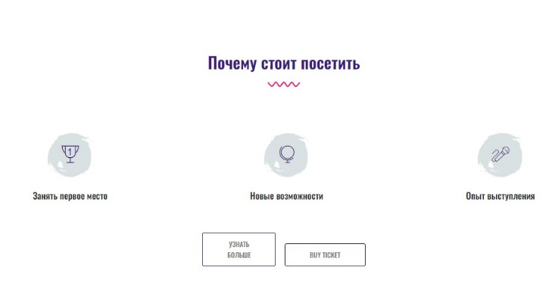
 |  |  | 2. Проверить наличие поинтов (изображение, название, описание)

 | Критичность
 | Critical
 | Приоритет | Окружение
 | High | ОС: Windows 10 Pro БР: Yandex Версия 24.6.2.786 (64-bit)

№ | Название | Предусловие | Шаги воспроизведения | Ожидаемый результат | Фактический результат | Вложение
8 | Проверка блока "Почему стоит посетить" | Перейти на сайт https://test-stand.gb.ru/seminar_stands/umeet/index.html | 1. Прокрутить до блока "Почему стоит посетить" | Кнопки "Подробнее" присутствуют под каждым поинтом, отображаются корректно и кликабельны | У всех поинтов отсутствуют кнопки "Подробнее" | 
 |  |  | 2. Проверить наличие кнопки "Подробнее" под каждым поинтом

 | Критичность
 | Critical
 | Приоритет | Окружение
 | High | ОС: Windows 10 Pro БР: Yandex Версия 24.6.2.786 (64-bit)

№ | Название | Предусловие | Шаги воспроизведения | Ожидаемый результат | Фактический результат | Вложение
9 | Проверка блока "Почему стоит посетить" | Перейти на сайт https://test-stand.gb.ru/seminar_stands/umeet/index.html | 1. Прокрутить до блока "Почему стоит посетить" | Кнопка "Купить билеты" присутствует рядом с кнопкой "Узнать больше", отображается корректно и кликабельна | Кнопки "Купить билеты" и "Узнать больше" | 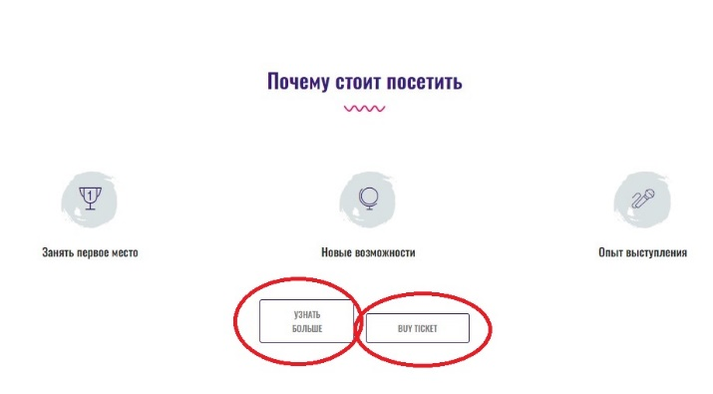
 |  |  | 2. Проверить наличие и корректность отображения кнопки "Купить билеты" рядом с кнопкой "Узнать больше".

 | Критичность
 | Critical
 | Приоритет | Окружение
 | High | ОС: Windows 10 Pro БР: Yandex Версия 24.6.2.786 (64-bit)

№ | Название | Предусловие | Шаги воспроизведения | Ожидаемый результат | Фактический результат | Вложение
10 | Проверка блока "Почему стоит посетить" | Перейти на сайт https://test-stand.gb.ru/seminar_stands/umeet/index.html | 1. Прокрутить до блока "Почему стоит посетить" | Кнопка "Купить билеты" присутствует рядом с кнопкой "Узнать больше", отображается корректно и кликабельна | При наведении на кнопки они меняют цвет, но при клике на них перехода не происходит
 |  |  | 2. Проверить наличие и корректность отображения кнопки "Купить билеты" рядом с кнопкой "Узнать больше".

 | Критичность
 | Critical
 | Приоритет | Окружение
 | High | ОС: Windows 10 Pro БР: Yandex Версия 24.6.2.786 (64-bit)

№ | Название | Предусловие | Шаги воспроизведения | Ожидаемый результат | Фактический результат | Вложение
11 | Проверка блока "Почему стоит посетить" | Перейти на сайт https://test-stand.gb.ru/seminar_stands/umeet/index.html | 1. Прокрутить до блока "Почему стоит посетить" | Кнопка "Купить билеты" присутствует рядом с кнопкой "Узнать больше", отображается корректно и кликабельна | Язык кнопок разный | 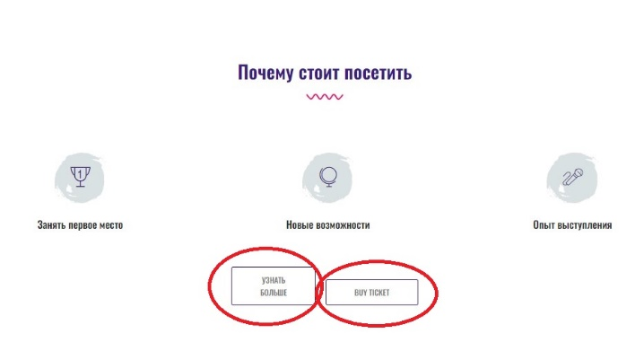
 |  |  | 2. Проверить наличие и корректность отображения кнопки "Купить билеты" рядом с кнопкой "Узнать больше".

 | Критичность
 | Critical
 | Приоритет | Окружение
 | High | ОС: Windows 10 Pro БР: Yandex Версия 24.6.2.786 (64-bit)

№ | Название | Предусловие | Шаги воспроизведения | Ожидаемый результат | Фактический результат | Вложение
12 | Проверка блока "Жюри" | Перейти на сайт https://test-stand.gb.ru/seminar_stands/umeet/index.html | 1. Прокрутить страницу до блока "Жюри". | Все карточки присутствуют, по 4 в каждом ряду, отображаются корректно | Все карточки отображаются в 3 ряда по 3 карточки | 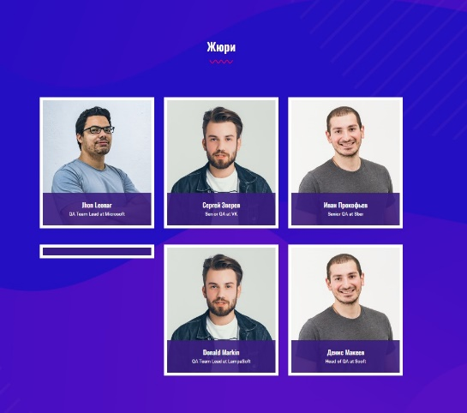
 |  |  | 2. Проверить наличие карточек членов жюри (по 4 карточки в каждом ряду).

 | Критичность
 | Minor
 | Приоритет | Окружение
 | Medium | ОС: Windows 10 Pro БР: Yandex Версия 24.6.2.786 (64-bit)

№ | Название | Предусловие | Шаги воспроизведения | Ожидаемый результат | Фактический результат | Вложение
13 | Проверка блока "Жюри" | Перейти на сайт https://test-stand.gb.ru/seminar_stands/umeet/index.html | 1. Прокрутить страницу до блока "Жюри". | Все карточки присутствуют, по 4 в каждом ряду, отображаются корректно | Часть текста у карточек на английском, часть на русском | 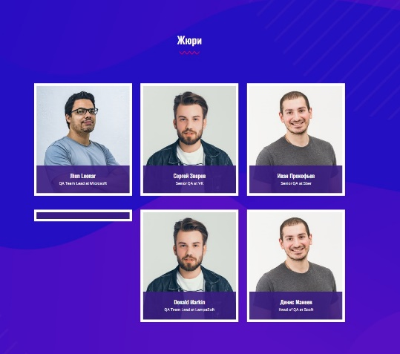
 |  |  | 2. Проверить наличие карточек членов жюри (по 4 карточки в каждом ряду).

 | Критичность
 | Minor
 | Приоритет | Окружение
 | Low | ОС: Windows 10 Pro БР: Yandex Версия 24.6.2.786 (64-bit)

№ | Название | Предусловие | Шаги воспроизведения | Ожидаемый результат | Фактический результат | Вложение
14 | Проверка блока "Жюри" | Перейти на сайт https://test-stand.gb.ru/seminar_stands/umeet/index.html | 1. Прокрутить страницу до блока "Жюри". | Все карточки присутствуют, по 4 в каждом ряду, отображаются корректно | Одна из карточек отсутсвует
 |  |  | 2. Проверить наличие карточек членов жюри (по 4 карточки в каждом ряду).

 | Критичность
 | Minor
 | Приоритет | Окружение
 | Medium | ОС: Windows 10 Pro БР: Yandex Версия 24.6.2.786 (64-bit)

№ | Название | Предусловие | Шаги воспроизведения | Ожидаемый результат | Фактический результат | Вложение
15 | Проверка блока "Жюри" | Перейти на сайт https://test-stand.gb.ru/seminar_stands/umeet/index.html | 1. Прокрутить страницу до блока "Жюри". | Синяя обводка присутствует у каждой карточки и отображается корректно | У всех карточек отсутсвует синяя обводка | 
 |  |  | 2.Проверить наличие синей обводки у каждой карточки.

 | Критичность
 | Minor
 | Приоритет | Окружение
 | Low | ОС: Windows 10 Pro БР: Yandex Версия 24.6.2.786 (64-bit)

№ | Название | Предусловие | Шаги воспроизведения | Ожидаемый результат | Фактический результат | Вложение
16 | Проверка блока "Расписание" | Перейти на сайт https://test-stand.gb.ru/seminar_stands/umeet/index.html | 1. Прокрутить страницу до блока "Расписание". | Расписание разделено на 4 дня, все табы дней присутствуют | Часть текста у табов оторажаются на английском, а часть на русском языках | 
 |  |  | 2. Проверить наличие расписания по дням.

 | Критичность
 | Minor
 | Приоритет | Окружение
 | Low | ОС: Windows 10 Pro БР: Yandex Версия 24.6.2.786 (64-bit)

№ | Название | Предусловие | Шаги воспроизведения | Ожидаемый результат | Фактический результат | Вложение
17 | Проверка блока "Расписание" | Перейти на сайт https://test-stand.gb.ru/seminar_stands/umeet/index.html | 1. Прокрутить страницу до блока "Расписание". | В каждом дне присутствуют карточки докладов, отображаются корректно | На табе 3 дня отсутсвуют карточки докладов | 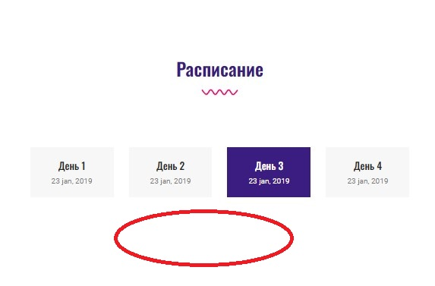
 |  |  | 2. Открыть каждый день (таб) и проверить наличие докладов в виде карточек.

 | Критичность
 | Minor
 | Приоритет | Окружение
 | Medium | ОС: Windows 10 Pro БР: Yandex Версия 24.6.2.786 (64-bit)

№ | Название | Предусловие | Шаги воспроизведения | Ожидаемый результат | Фактический результат | Вложение
18 | Проверка блока "Расписание" | Перейти на сайт https://test-stand.gb.ru/seminar_stands/umeet/index.html | 1. Прокрутить страницу до блока "Расписание". | Фотография спикера, название компании, дата и описание доклада отображаются корректно на каждой карточке | На табе 1 дня: 1. Вместо фотографии спикера, отображается фото собаки; 2. Отсутствует название компании; 3. Отсутсвует дата и описание даклада (вместо названия набор символов) | 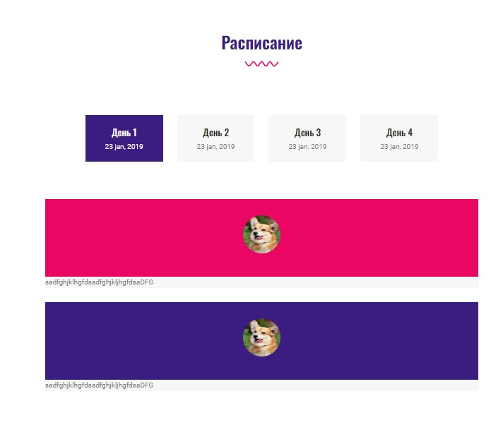
 |  |  | 2. Проверить корректность отображения фотографии спикера, названия компании, даты и описания доклада на каждой карточке.

 | Критичность
 | Minor
 | Приоритет | Окружение
 | Medium | ОС: Windows 10 Pro БР: Yandex Версия 24.6.2.786 (64-bit)

№ | Название | Предусловие | Шаги воспроизведения | Ожидаемый результат | Фактический результат | Вложение
19 | Проверка блока "Расписание" | Перейти на сайт https://test-stand.gb.ru/seminar_stands/umeet/index.html | 1. Прокрутить страницу до блока "Расписание". | Фотография спикера, название компании, дата и описание доклада отображаются корректно на каждой карточке | На табе 4 дня над карточкой спикера присутствуют набор цифр | 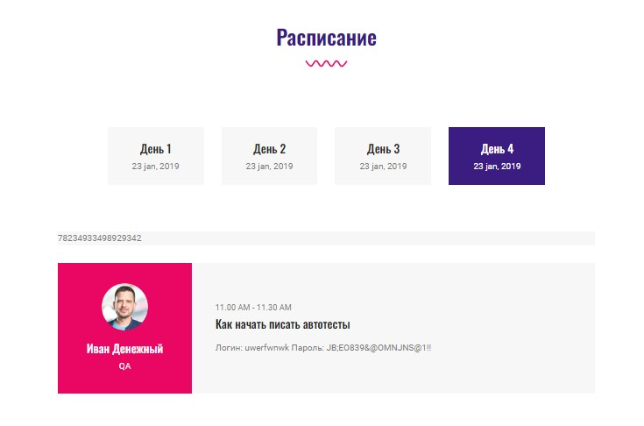
 |  |  | 2. Проверить корректность отображения фотографии спикера, названия компании, даты и описания доклада на каждой карточке.

 | Критичность
 | Minor
 | Приоритет | Окружение
 | Medium | ОС: Windows 10 Pro БР: Yandex Версия 24.6.2.786 (64-bit)

№ | Название | Предусловие | Шаги воспроизведения | Ожидаемый результат | Фактический результат | Вложение
20 | Проверка блока "Стоимость участия" | Перейти на сайт https://test-stand.gb.ru/seminar_stands/umeet/index.html | 1. Прокрутить страницу до блока "Стоимость участия". | Блок "Стоимость участия" присутствует на странице и отображается корректно | Заголовок блока отображается некорректно | 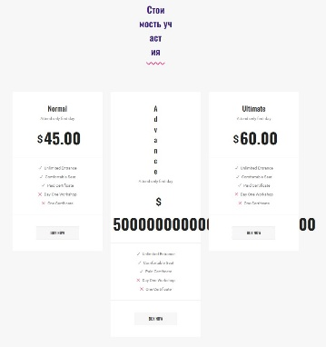

 | Критичность
 | Minor
 | Приоритет | Окружение
 | Medium | ОС: Windows 10 Pro БР: Yandex Версия 24.6.2.786 (64-bit)

№ | Название | Предусловие | Шаги воспроизведения | Ожидаемый результат | Фактический результат | Вложение
21 | Проверка блока "Стоимость участия" | Перейти на сайт https://test-stand.gb.ru/seminar_stands/umeet/index.html | 1. Прокрутить страницу до блока "Стоимость участия". | Каждая карточка содержит описание и цену, текст читаем и отображается корректно без искажений | Текст карточки "Advannce" отображается некорректно в столбик. Стоимость содержить большое количество нулей, который выходят за пределы карточки | 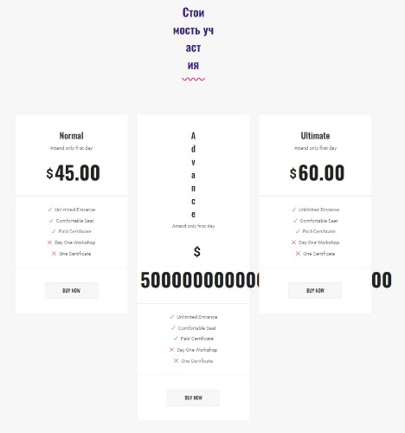
 |  |  | 2. Проверить наличие и корректность отображения описания и цены на каждой карточке.

 | Критичность
 | Minor
 | Приоритет | Окружение
 | Medium | ОС: Windows 10 Pro БР: Yandex Версия 24.6.2.786 (64-bit)

№ | Название | Предусловие | Шаги воспроизведения | Ожидаемый результат | Фактический результат | Вложение
22 | Проверка блока "Стоимость участия" | Перейти на сайт https://test-stand.gb.ru/seminar_stands/umeet/index.html | 1. Прокрутить страницу до блока "Стоимость участия". | Центральная карточка "Ultimate" выделена визуально (например, более крупным размером, другим цветом фона или рамкой) | Карточка "Ultimate" не выделена визацально и не находится в центре | 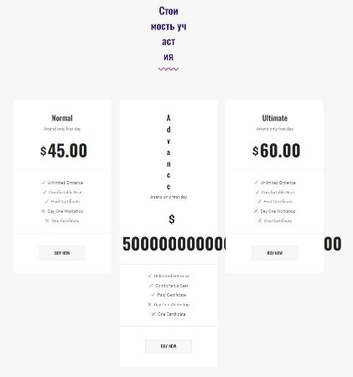
 |  |  | 2. Проверить, что центральная карточка (Ultimate) выделена.

 | Критичность
 | Minor
 | Приоритет | Окружение
 | Medium | ОС: Windows 10 Pro БР: Yandex Версия 24.6.2.786 (64-bit)

№ | Название | Предусловие | Шаги воспроизведения | Ожидаемый результат | Фактический результат | Вложение
23 | Проверка блока "Стоимость участия" | Перейти на сайт https://test-stand.gb.ru/seminar_stands/umeet/index.html | 1. Прокрутить страницу до блока "Стоимость участия". | На центральной карточке "Ultimate" присутствует кнопка "Купить билеты", отображается корректно, текст читаем, кнопка кликабельна | Кнопка "Купить билеты" называется "BUY NOW" на всех карточках.
 |  |  | 2. Проверить наличие кнопки "Купить билеты" на центральной карточке.

 | Критичность
 | Minor
 | Приоритет | Окружение
 | Medium | ОС: Windows 10 Pro БР: Yandex Версия 24.6.2.786 (64-bit)

№ | Название | Предусловие | Шаги воспроизведения | Ожидаемый результат | Фактический результат | Вложение
24 | Проверка блока "Стоимость участия" | Перейти на сайт https://test-stand.gb.ru/seminar_stands/umeet/index.html | 1. Прокрутить страницу до блока "Стоимость участия". | На центральной карточке "Ultimate" присутствует кнопка "Купить билеты", отображается корректно, текст читаем, кнопка кликабельна | При нажатии на кнопки "Купить билеты", происходит переход в начало страницы на хедер
 |  |  | 2. Проверить наличие кнопки "Купить билеты" на центральной карточке.

 | Критичность
 | Critical
 | Приоритет | Окружение
 | High | ОС: Windows 10 Pro БР: Yandex Версия 24.6.2.786 (64-bit)

№ | Название | Предусловие | Шаги воспроизведения | Ожидаемый результат | Фактический результат | Вложение
25 | Проверка блока "Стоимость участия" | Перейти на сайт https://test-stand.gb.ru/seminar_stands/umeet/index.html | 1. Прокрутить страницу до блока "Стоимость участия". | На центральной карточке "Ultimate" присутствует кнопка "Купить билеты", отображается корректно, текст читаем, кнопка кликабельна | Карточки не выровнены по высоте и ширине
 |  |  | 2. Проверить наличие кнопки "Купить билеты" на центральной карточке.

 | Критичность
 | Minor
 | Приоритет | Окружение
 | Medium | ОС: Windows 10 Pro БР: Yandex Версия 24.6.2.786 (64-bit)

№ | Название | Предусловие | Шаги воспроизведения | Ожидаемый результат | Фактический результат | Вложение
26 | Проверка блока с каруселью партнеров | Перейти на сайт https://test-stand.gb.ru/seminar_stands/umeet/index.html | 1. Прокрутить страницу до блока с каруселью партнеров. | В карусели присутствуют карточки с логотипами партнеров, логотипы отображаются корректно, без искажений | В двух карточках партнеров отсутствуют логотипы | 
 |  |  | 2. Проверить наличие карточек с логотипами партнеров.

 | Критичность
 | Minor
 | Приоритет | Окружение
 | Medium | ОС: Windows 10 Pro БР: Yandex Версия 24.6.2.786 (64-bit)

№ | Название | Предусловие | Шаги воспроизведения | Ожидаемый результат | Фактический результат | Вложение
27 | Проверка блока с каруселью партнеров | Перейти на сайт https://test-stand.gb.ru/seminar_stands/umeet/index.html | 1. Прокрутить страницу до блока с каруселью партнеров. | Блок с каруселью партнеров отображается корректно и виден пользователю | Блок не является каруселью
 |  |  | 2. Пролистать карусель и проверить корректность работы прокрутки.

 | Критичность
 | Minor
 | Приоритет | Окружение
 | Medium | ОС: Windows 10 Pro БР: Yandex Версия 24.6.2.786 (64-bit)

№ | Название | Предусловие | Шаги воспроизведения | Ожидаемый результат | Фактический результат | Вложение
28 | Проверка отображения карты с указателем места проведения | Перейти на сайт https://test-stand.gb.ru/seminar_stands/umeet/index.html | 1. Прокрутить страницу до блока с картой. | Блок с картой отображается корректно, карта видна пользователю | Отсутствует карта с указанием места проведения
 |  |  | 2. Проверить наличие карты с указателем места проведения.

 | Критичность
 | Critical
 | Приоритет | Окружение
 | High | ОС: Windows 10 Pro БР: Yandex Версия 24.6.2.786 (64-bit)

№ | Название | Предусловие | Шаги воспроизведения | Ожидаемый результат | Фактический результат | Вложение
29 | Проверка соответствия макету | Перейти на сайт https://test-stand.gb.ru/seminar_stands/umeet/index.html | 1. Прокрутить страницу до конца. | Все описанные ТЗ блоки отображаются, нет блоков, которые не описаны в ТЗ | Присутствует блок неописанный в ТЗ | 
 |  |  | 2. Проверить все блок, которые описаны в ТЗ

 | Критичность
 | Minor
 | Приоритет | Окружение
 | Medium | ОС: Windows 10 Pro БР: Yandex Версия 24.6.2.786 (64-bit)

Задание 2. Прикрепите сриншоты из Jira ниже

